MoTaCSDL
Sơ đồ CSDL logic

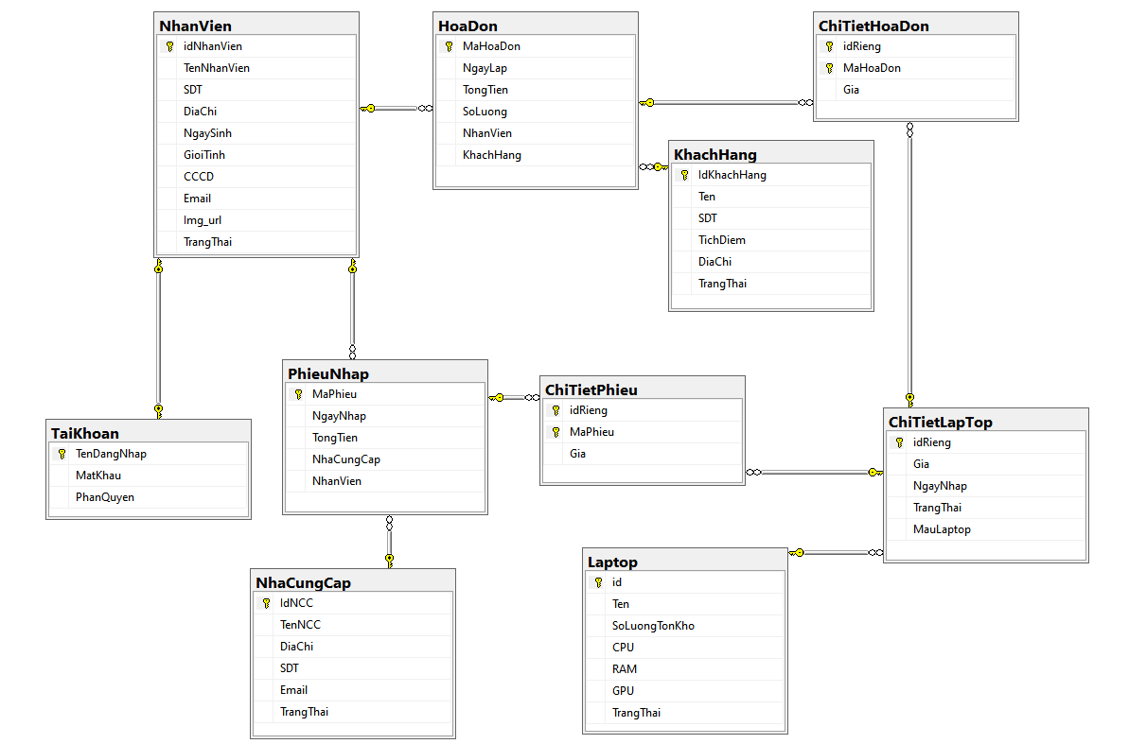
Sơ đồ CSDL thông tin bạn đọc

Danh sách các bảng

 | STT | Tên bảng | Mô tả | thiếu báo cáo
 | 1 | NhanVien | Bảng thông tin nhân viên
 | 2 | TaiKhoan | Bảng Tài khoản nhân viên
 | 3 | Laptop | Bảng thông tin các mẫu laptop | thêm giá bán
 | 4 | ChiTietLapTop | Bảng thông tin laptop cụ thể
 | 5 | NhaCungCap | Bảng thông tin nhà cung cấp
 | 6 | PhieuNhap | Bảng thông tin về các đợt nhập máy
 | 7 | ChiTietPhieu | Bảng thông tin chi tiết từng laptop trong phiếu
 | 8 | KhachHang | Bảng thông tin khách hàng
 | 9 | HoaDon | Bảng thông tin hóa đơn bán laptop
 | 10 | ChiTietHoaDon | Bảng thông tin chi tiết các laptop trong hóa đơn

CSDL vật lý
Bảng 1 - NhanVien
 | STT | Tên trường | Kiểu | Độ dài | Null | …...
 | 1 | idNhanVien | varchar | 50
 | 2 | TenNhanVien | nvarchar | 50
 | 3 | SDT | varchar | 50
 | 4 | DiaChi | varchar | 50
 | 5 | NgaySinh | date
 | 6 | GioiTinh | bit
 | 7 | CCCD | varchar | 50
 | 8 | Email | varchar | 50
 | 9 | Img_url | nvarchar | 50
 | 10 | TrangThai | varchar | 50

Bảng 2 - TaiKhoan
 | STT | Tên trường | Kiểu | Độ dài | Null | …...
 | 1 | TenDangNhap | varchar | 50
 | 2 | MatKhau | varchar | 50
 | 3 | PhanQuyen | varchar | 50

Bảng 3 - Laptop
 | STT | Tên trường | Kiểu | Độ dài | Null | …...
 | 1 | id | varchar | 50
 | 2 | Ten | nvarchar | 50
 | 3 | SoLuongTonKho | int
 | 4 | CPU | varchar | 50
 | 5 | RAM | int
 | 6 | GPU | varchar | 50
 | 7 | TrangThai | varchar | 50
 | 8 | GiaBan | bigint |  |  |  | new

Bảng 4 - ChiTietLapTop
 | STT | Tên trường | Kiểu | Độ dài | Null | …...
 | 1 | idRieng | varchar | 50
 | 2 | Gia | bigint
 | 3 | NgayNhap | date
 | 4 | TrangThai | nvarchar | 50
 | 5 | MauLaptop | varchar | 50

Bảng 5 - NhaCungCap
 | STT | Tên trường | Kiểu | Độ dài | Null | …...
 | 1 | IdNCC | varchar | 50
 | 2 | TenNCC | nvarchar | 50
 | 3 | DiaChi | varchar | 50
 | 4 | SDT | varchar | 50
 | 5 | Email | varchar | 50
 | 6 | TrangThai | varchar | 50

Bảng 6 - PhieuNhap
 | STT | Tên trường | Kiểu | Độ dài | Null | …...
 | 1 | MaPhieu | int
 | 2 | NgayNhap | datetime
 | 3 | TongTien | bigint
 | 4 | NhaCungCap | varchar | 50
 | 5 | NhanVien | varchar | 50

Bảng 7 - ChiTietPhieu
 | STT | Tên trường | Kiểu | Độ dài | Null | …...
 | 1 | idRieng | varchar | 50
 | 2 | MaPhieu | int
 | 3 | Gia | bigint

Bảng 8 - KhachHang
 | STT | Tên trường | Kiểu | Độ dài | Null | …...
 | 1 | IdKhachHang | varchar | 50
 | 2 | Ten | varchar | 50
 | 3 | SDT | varchar | 50
 | 4 | TichDiem | int
 | 5 | DiaChi | varchar | 50
 | 6 | TrangThai | varchar | 50

Bảng 9 - HoaDon
 | STT | Tên trường | Kiểu | Độ dài | Null | …...
 | 1 | MaHoaDon | int
 | 2 | NgayLap | datetime
 | 3 | TongTien | bigint
 | 4 | SoLuong | int
 | 5 | NhanVien | varchar | 50
 | 6 | KhachHang | varchar | 50

Bảng 10 - ChiTietHoaDon
 | STT | Tên trường | Kiểu | Độ dài | Null | …...
 | 1 | idRieng | varchar | 50
 | 2 | MaHoaDon | int
 | 3 | Gia | bigint

OPPM
 |  |  |  | Project Leader: |  | Lê Trung Kiên |  | Project: |  | Quản lý cửa hàng bán laptop |  |  |  |  |  |  |  |  |  |  |  |  | Date: 23/09/2023
 |  |  |  | Project Objective: Hoàn thành dự án đúng hạn và chính xác yêu cầu

Objectives |  |  |  |  | Major Tasks |  |  | Project Completed By: 3/11/2023 |  |  |  |  |  |  |  |  |  | Owner |  |  |  |  |  | Công nghệ
 |  |  |  | 1 | Tìm hiểu yêu cầu của dư án |  |  | x | x |  |  |  |  |  |  |  |  | A | B | B | B | B | B | Database | SQL Server
 |  |  |  | 2 | Khảo sát hệ thống |  |  | x | x |  |  |  |  |  |  |  |  |  | A |  |  |  |  | Backend
 |  |  |  | 3 | Viết chi tiết yêu cầu chức năng hệ thống |  |  | x | x |  |  |  |  |  |  |  |  | A | B | B | B | B | B | Frontend | Java Swing
 |  |  |  | 4 | Viết tài liệu thiết kế cơ sở dữ liệu |  |  | x | x |  |  |  |  |  |  |  |  | B |  | A
 |  |  |  | 5 | Vẽ sơ đồ UseCase |  |  |  |  | x | x |  |  |  |  |  |  |  |  | B |  |  | A | Project Structure
 |  |  |  | 6 | Class Diagram |  |  |  |  |  | x |  |  |  |  |  |  |  | B |  | A |  |  | Backend_Project | ???
 |  |  |  | 7 | Sequence Diagram |  |  |  |  |  | x | x |  |  |  |  |  | B |  |  |  | A |  | Frontend_React | ???
 |  |  |  | 8 | Thiết kế giao diện dự án |  |  |  |  |  |  | x |  |  |  |  |  |  | A |  | B | B |  | MySQL
 |  |  |  | 9 | Lập trình chức năng quản lý bán hàng |  |  |  |  |  |  |  | x | x | x |  |  | A |  |  |  |  |  | Domain | Biz
 |  |  |  | 10 | Lập trình chức năng quản lý nhập hàng |  |  |  |  |  |  |  | x | x | x |  |  |  |  | A |  |  |  | Quyên góp từ thiện | https://momo.vn/vi-nhan-ai
 |  |  |  | 11 | Lập trình chức năng quản lý hóa đơn, phiếu nhập hàng |  |  |  |  |  |  |  | x | x | x |  |  |  |  |  | A
 |  |  |  | 12 | Lập trình chức năng quản lý khách hàng |  |  |  |  |  |  |  | x | x | x |  |  |  |  |  |  | A |  | Trang web bán điện thoại | thegioididong.com
 |  |  |  | 13 | Lập trình chức năng đăng nhập |  |  |  |  |  |  |  | x | x | x |  |  |  |  | A
 |  |  |  | 14 | Lập trình chức năng quản lý nhà cung cấp |  |  |  |  |  |  |  | x | x | x |  |  |  | A |  |  |  |  | Quàn lý tour du lịch | https://dulichviet.com.vn/
 |  |  |  | 15 | Lập trình chức năng báo cáo, thống kê |  |  |  |  |  |  |  | x | x | x |  |  | A
 |  |  |  | 16 | Lập trình chức năng quản lý nhân viên |  |  |  |  |  |  |  | x | x | x |  |  |  |  |  |  |  | A
 |  |  |  | 17 | Lập trình chức năng quản lý tài khoản |  |  |  |  |  |  |  | x | x | x
 |  |  |  | 18 | Lập trình chức năng quản lý kho hàng |  |  |  |  |  |  |  | x | x | x |  |  |  | A
 |  |  |  | 19 | Kiểm thử và bảo trì hệ thống |  |  |  |  |  |  |  |  |  |  | x |  | A | B | B | B | B | B
 |  |  |  | 20 | Viết báo cáo |  |  |  |  |  |  |  |  |  |  |  | x | A | B | B | B | B | B
 |  |  |  |  |  |  | # People working on the project:
Major Tasks
Target Dates
 | Level 1 | Level 1 | Level 1 |  |  |  |  | W1 | W2 | W3 | W4 | W5 | W6 | W7 | W8 | W9 | W10 | Lê Trung Kiên | Lê Hoài Nam | Trần Khánh Duy | Vũ Trung Kiên | Lê Gia Tính | Vũ Mạnh Tuấn
 |  |  |  |  |  |  |  |  |  |  |  |  |  |  |  |  |  |  |  |  |  |  |  | Sreens
 |  |  |  |  |  |  |  |  |  |  |  |  |  |  |  |  |  |  |  |  |  |  |  | Functions
Objectives
 |  |  |  |  |  |  |  |  |  |  |  |  |  |  |  |  |  |  |  |  |  |  |  | User Story
 |  |  |  |  |  |  |  |  |  |  |  |  |  |  |  |  |  |  |  |  |  |  |  | User Case

Key
 |  |  |  |  |  |  |  |  |  |  |  |  |  |  |  |  |  | A = primary owner
 |  |  |  |  |  |  |  |  |  |  |  |  |  |  |  |  |  | B = secondary owner

Summary & Forecast

 |  |  |  | Phát triển một ứng dụng phần mềm hoàn chỉnh và tiện lợi, hỗ trợ người quản lý cửa hàng dễ dàng kiểm soát các hoạt động của cửa hàng cửa hàng bán laptop.
 |  |  |  | Tạo ra một hệ thống giúp theo dõi hàng tồn kho, đặt hàng, quản lý thông tin sản phẩm và khách hàng dễ dàng
 |  |  |  | Tối ưu hóa quy trình bán hàng, tạo lịch sử giao dịch, và cung cấp thông tin báo cáo liên quan đến doanh nghiệp, tăng năng suất làm việc của nhân viên tại cửa hàng.

Adapted from OPPM: www.onepageprojectmanager.com

UseCase
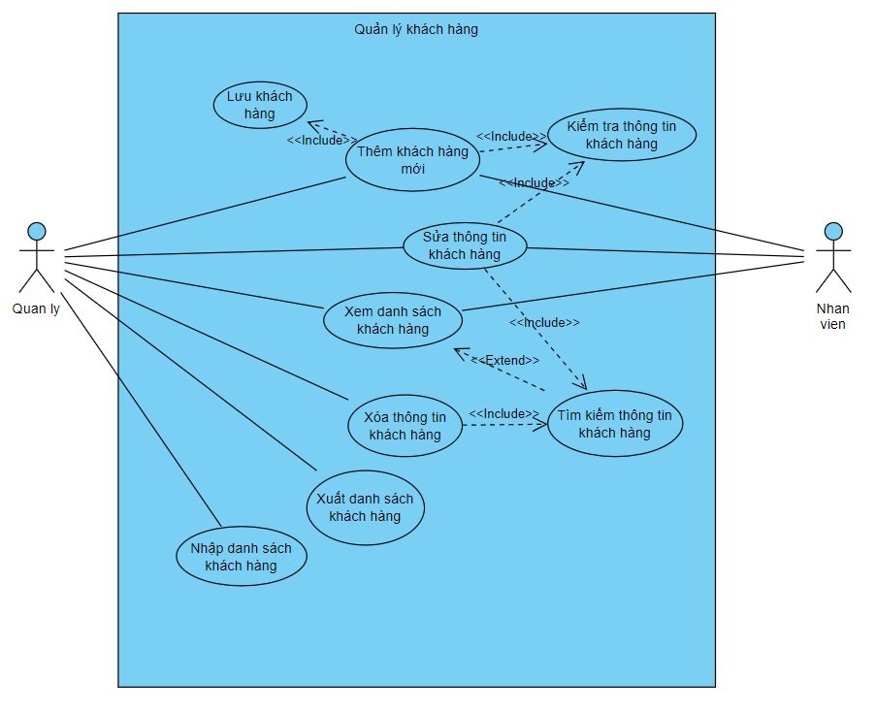
I - Use case tổng quát
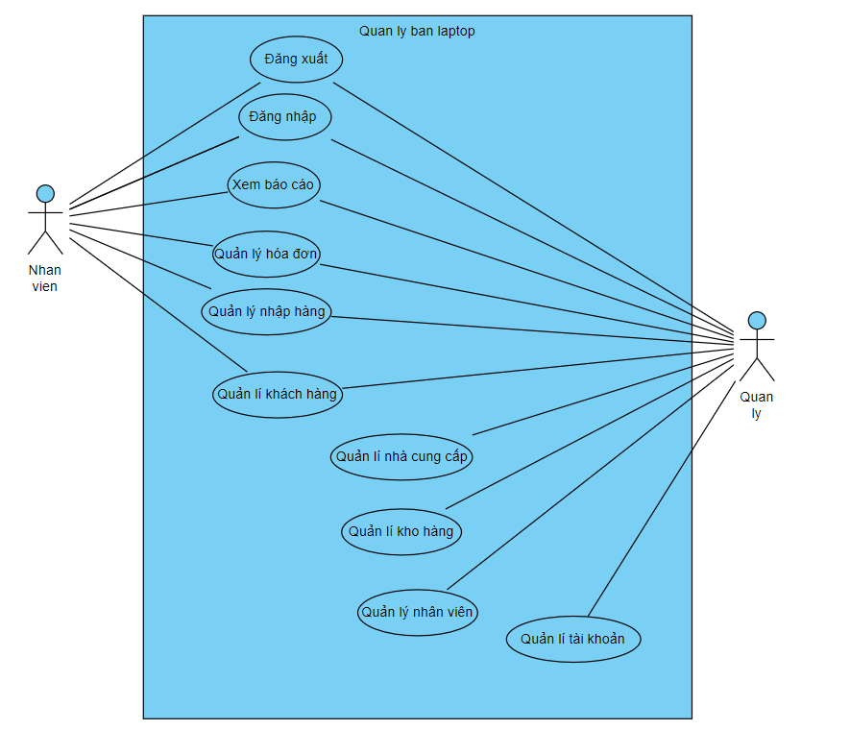

II - Use case chi tiết

1. Quản lý Hóa đơn
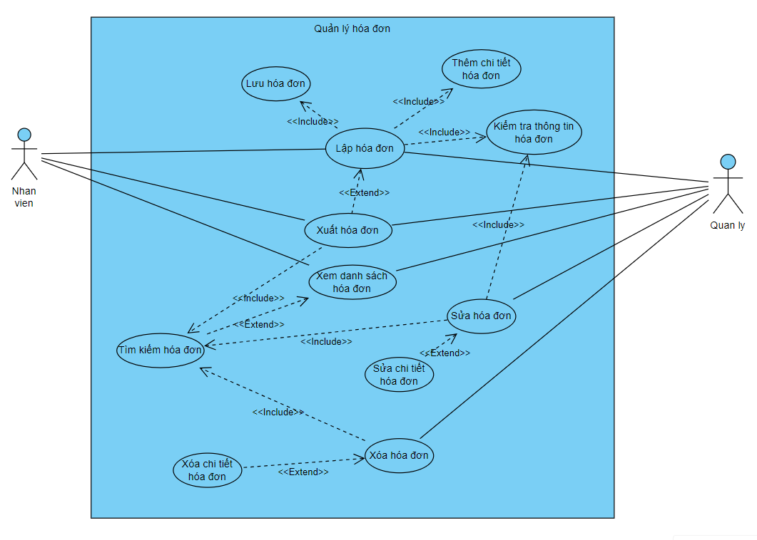

2. Quản lý nhập hàng

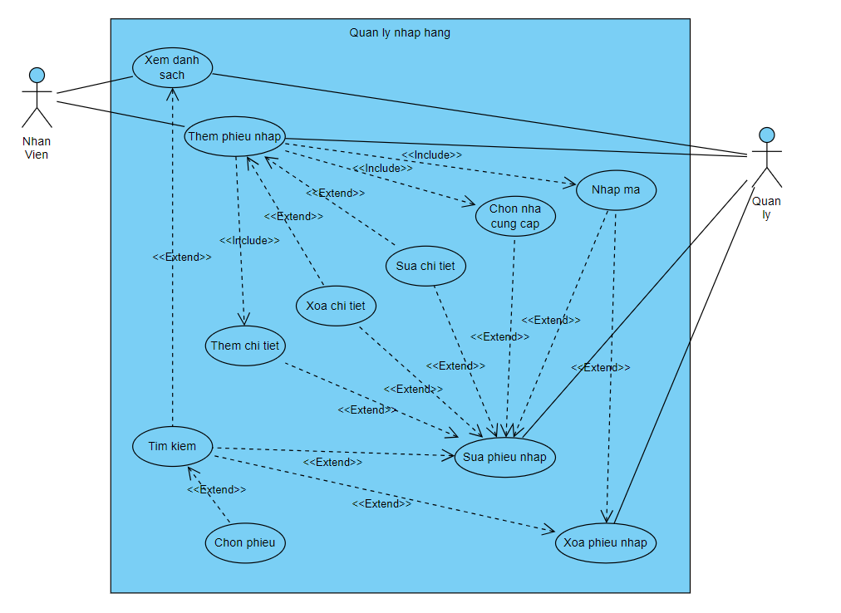

3. Quản lý nhà cung cấp

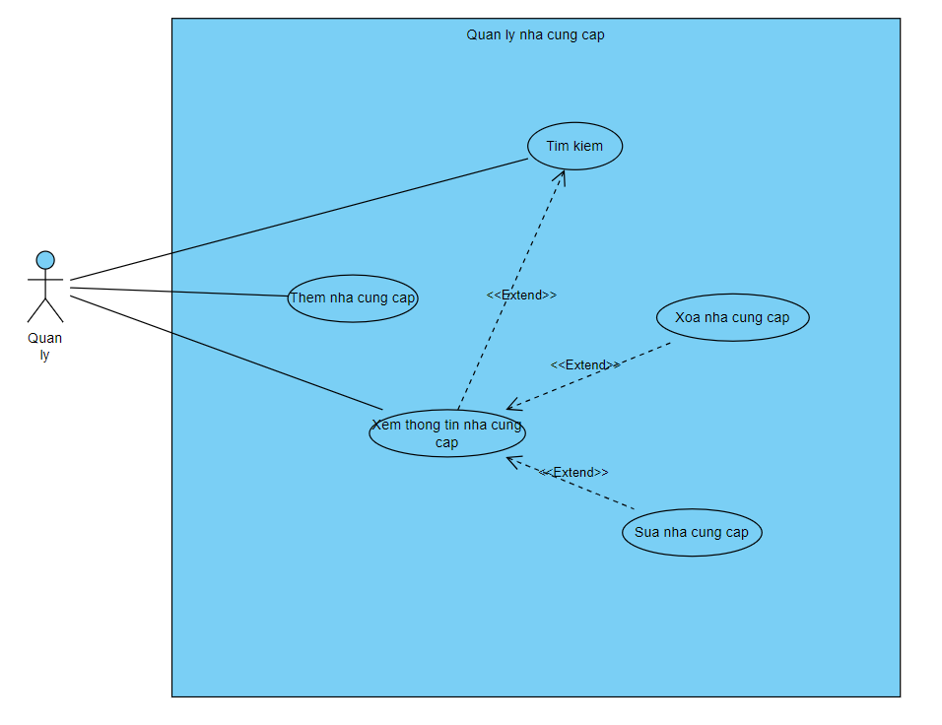

4. Quản lý kho hàng

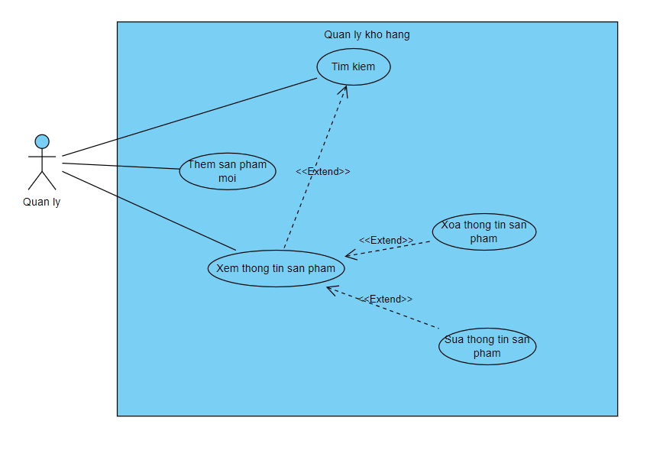

5. Báo cáo, thống kê

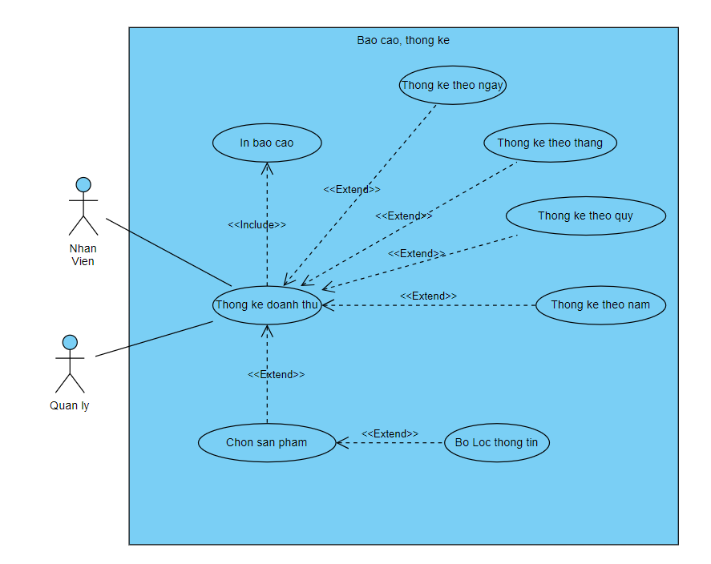

6. Đăng nhập
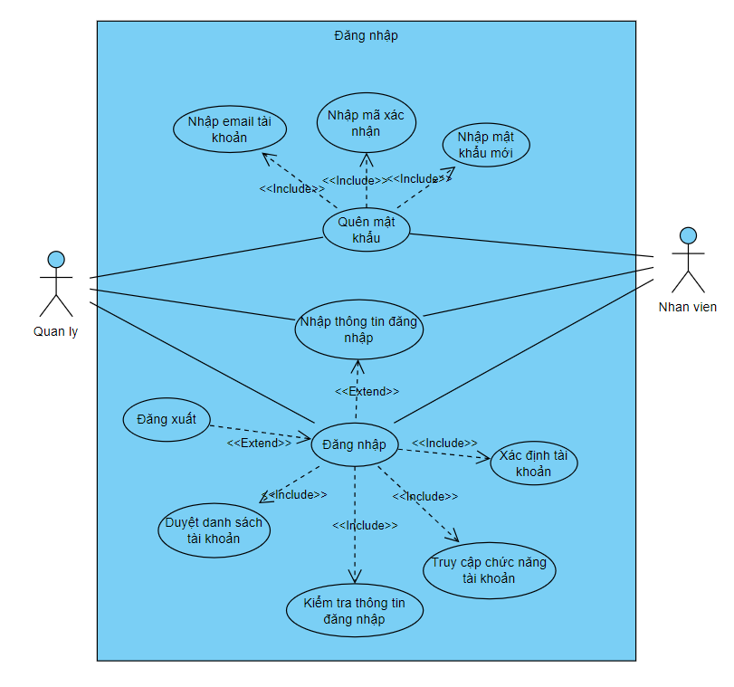

7. Quản lý tài khoản

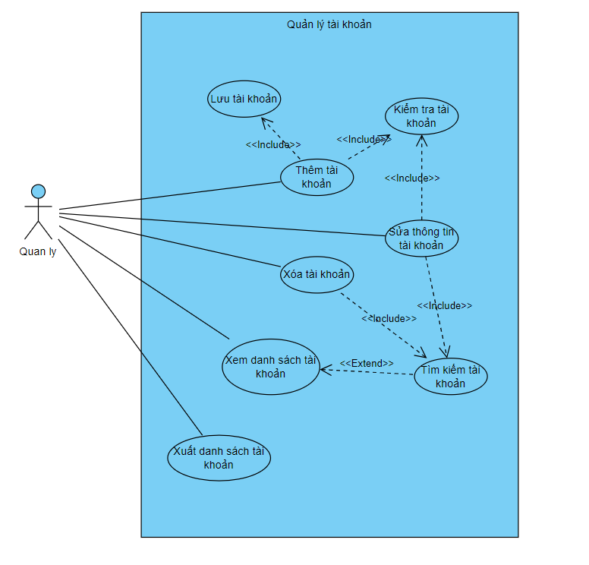

8. Quản lý nhân viên

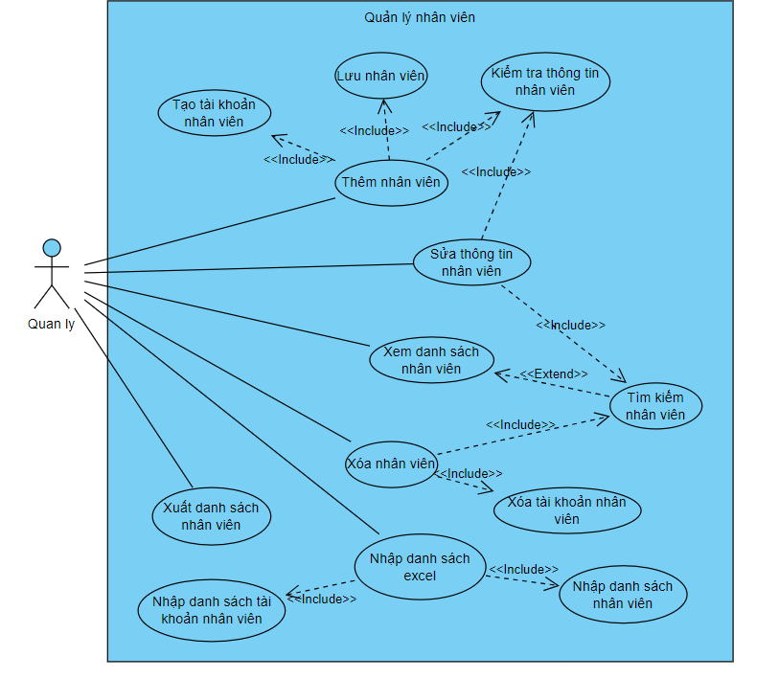

9. Quản lý khách hàng

ERD
Sơ đồ ERD



  

